調査概要
２０１９年新聞オーディエンス調査

調査地域 | 全国
調査対象 | 15 歳以上 79 歳以下の男女1,200人
調査期間 | 2019年10月31日から11月12日まで
調査内容 | この調査では、メディアへの多様な接し方の把握を目指し、新聞の定期購読者に加えて、購読の有無や頻度を問わずさまざまな目的や状況に応じて新聞を読む人や、SNSで拡散された新聞社発の情報を入手する人などを含めて「新聞オーディエンス」と定義している。「紙」だけでなくSNSなどインターネット経由で見聞きする新聞の情報も含め、「新聞」として集計した。テレビ、雑誌、ラジオについても同様に集計している。
調査手法 | 訪問留め置き法
調査主体 | 一般社団法人日本新聞協会 広告委員会
実査 | 株式会社日本リサーチセンター

新聞オーディエンスの構成
新聞オーディエンス

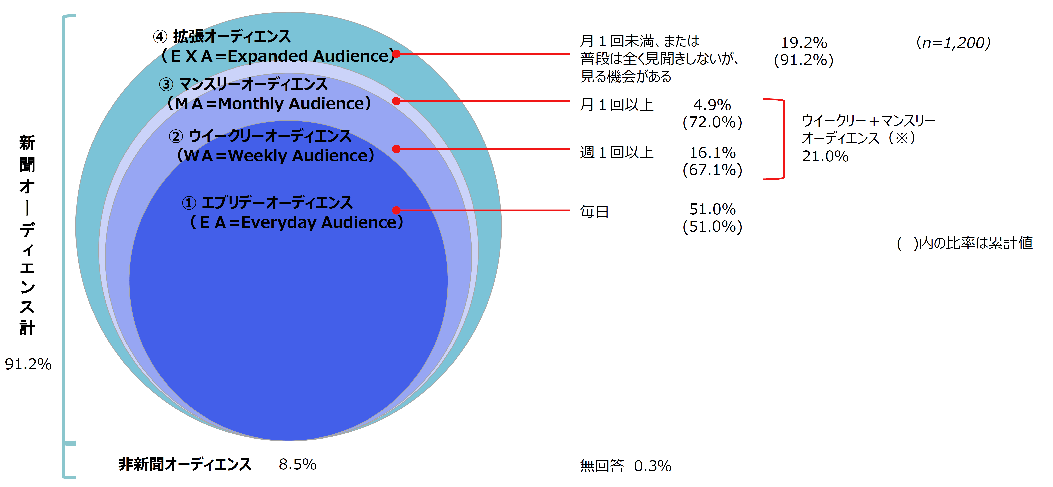

 | 構成比(%)
新聞オーディエンス 計 | 91.2
エブリデーオーディエンス | 51.0
ウイークリーオーディエンス | 16.1
マンスリーオーディエンス | 4.9 | ※グラフ画像は例として作成したものです。
拡張オーディエンス | 19.2 | エクセルデータを元に自由に作成してください。
非新聞オーディエンス | 8.5
無回答 | 0.3

新聞オーディエンスの年代別構成
年齢から見る新聞オーディエンス

 | 15～19歳 | 20～29歳 | 30～39歳 | 40～49歳 | 50～59歳 | 60～69歳 | 70～79歳 | 平均年齢 （歳） | n
新聞オーディエンス・計 | 5.5 | 10.8 | 15.1 | 18.9 | 16.5 | 19.7 | 13.5 | 49.1 | 1,094
エブリデーオーディエンス | 2.3 | 4.1 | 10.0 | 14.9 | 20.4 | 27.1 | 21.2 | 56.3 | 612
ウイークリー＋マンスリーオーディエンス | 8.3 | 19.0 | 21.0 | 24.6 | 12.3 | 11.1 | 3.6 | 41.0 | 252
拡張オーディエンス | 10.9 | 19.6 | 22.2 | 23.5 | 10.4 | 9.6 | 3.9 | 39.1 | 230
非新聞オーディエンス | 12.7 | 29.4 | 21.6 | 13.7 | 5.9 | 7.8 | 8.8 | 37.1 | 102
全体 | 6.2 | 12.3 | 15.6 | 18.4 | 15.5 | 18.8 | 13.2 | 48.1 | 1,200

 |  |  |  | ※グラフは例として作成したものです。
 |  |  |  | エクセルデータを元に自由に加工してください。

各メディアの接触状況
各メディアの接触状況

（％）

 | 毎 日 | 週に 5～6日 | 週に 3～4日 | 週に 1～2日 | 月に 2～3日 | 月に 1日程度 | 月に 1日未満 | 年数日 未満 | まったく 見聞きしない | 無回答
新聞 | 51.0 | 4.8 | 5.3 | 6.1 | 3.5 | 1.4 | 1.9 | 4.3 | 21.5 | 0.3
テレビ | 81.2 | 5.2 | 4.9 | 3.6 | 0.9 | 0.4 | 0.5 | 0.3 | 2.5 | 0.6
雑誌 | 3.1 | 1.6 | 3.9 | 12.8 | 13.2 | 9.3 | 7.7 | 12.2 | 33.0 | 3.3
ラジオ | 14.4 | 4.5 | 5.8 | 8.8 | 4.9 | 2.0 | 3.1 | 8.8 | 46.1 | 1.8
インターネット全体 | 68.7 | 5.4 | 3.7 | 2.9 | 1.0 | 0.3 | 0.7 | 0.6 | 15.8 | 0.9

 |  | ※グラフは例として新聞の接触頻度のデータで作成したものです。
 |  | エクセルデータを元に自由に加工してください。

各情報の入手媒体
どの種類の情報をどのメディアから入手するか

(n＝1200) |  |  |  |  |  |  | （％）
 | 新 聞 | ネットニュース | ポータルサイト検索 | SNS | 動画 | 企業の 公式サイト等 | その他 インターネット
世の中で起きていることの最新ニュース等 | 48.7 | 43.8 | 13.1 | 19.4 | 6.0 | 1.7 | 1.9
テレビ・ラジオの番組情報 | 41.8 | 7.5 | 7.1 | 5.7 | 0.8 | 0.8 | 1.5
世の中で起きていることの経緯・経過等 | 41.1 | 36.3 | 13.7 | 15.4 | 4.0 | 1.0 | 2.0
広告 | 38.9 | 14.3 | 11.8 | 14.1 | 8.8 | 4.8 | 4.5
選挙に関する情報 | 37.3 | 15.5 | 8.3 | 7.1 | 2.0 | 0.4 | 1.2
防災・災害・復興関連 | 35.6 | 30.7 | 13.5 | 14.6 | 2.3 | 1.4 | 1.5
スポーツの結果・成績・記録 | 34.9 | 29.8 | 13.8 | 12.3 | 3.7 | 2.2 | 1.8
地域（地元）の情報 | 33.9 | 11.3 | 13.6 | 9.3 | 1.2 | 1.3 | 3.0
世の中で起きていることの詳しい解説等 | 32.8 | 26.5 | 16.5 | 9.7 | 3.8 | 0.9 | 2.4
お悔やみ情報 | 32.8 | 6.3 | 2.8 | 3.3 | 0.8 | 0.3 | 0.8
スポーツの詳しい解説・図説 | 31.1 | 25.7 | 13.1 | 11.3 | 5.6 | 1.6 | 2.1
人物紹介・コラム | 27.0 | 13.8 | 13.5 | 8.0 | 2.0 | 0.6 | 2.4
企業の動き | 25.4 | 16.8 | 8.8 | 5.9 | 1.5 | 3.8 | 1.5
首脳演説・談話内容 | 24.0 | 13.4 | 5.2 | 4.1 | 2.1 | 0.3 | 0.5
世論、一般人の声・意見 | 24.0 | 16.9 | 9.3 | 13.4 | 3.0 | 0.5 | 3.1
有識者・著名人の見解 | 23.3 | 14.6 | 7.4 | 6.8 | 2.4 | 0.3 | 1.3
話題の本、書評 | 22.8 | 13.3 | 12.3 | 10.9 | 1.5 | 1.5 | 4.3
世の中で起きていることの専門用語等 | 21.5 | 19.3 | 25.1 | 10.6 | 2.8 | 1.5 | 3.3
新しい商品・サービス | 18.6 | 20.9 | 16.1 | 17.1 | 4.3 | 8.5 | 8.9
映画や演劇評 | 18.1 | 14.0 | 13.4 | 12.2 | 3.3 | 1.5 | 4.4
人事情報（企業・教員・公務員等） | 18.1 | 4.8 | 4.9 | 2.5 | 0.4 | 1.8 | 1.7
資産運用（株・投資） | 13.6 | 8.7 | 6.5 | 3.2 | 0.8 | 2.2 | 1.7
学校紹介・入試情報 | 13.0 | 6.9 | 12.9 | 4.3 | 0.9 | 2.9 | 3.9
就職活動情報 | 11.5 | 6.4 | 9.5 | 3.6 | 0.8 | 3.2 | 2.6

 | ※エクセルデータを元に自由に加工してください。

各メディアの印象・評価
各メディアの印象・評価

(n＝1200) |  |  |  | （％）
 | 新 聞 | テレビ | 雑 誌 | ラジオ
知的であるのは | 64.2 | 23.7 | 6.3 | 6.8
安心できるのは | 53.8 | 39.7 | 2.8 | 9.6
情報が正確であるのは | 51.5 | 41.6 | 3.1 | 7.8
教養を高めるのに役立つ | 49.9 | 32.9 | 10.4 | 7.4
情報の信頼性が高いのは | 49.6 | 41.1 | 1.9 | 7.3
情報が整理されているのは | 48.6 | 39.2 | 3.2 | 4.4
接触が大切だと思う | 48.3 | 47.6 | 3.3 | 8.3
地域に密着しているのは | 46.3 | 32.0 | 3.4 | 9.8
読んだことが記憶に残る | 43.4 | 48.9 | 8.1 | 7.4
情報の重要度がよく分かる | 41.0 | 48.3 | 1.8 | 4.8
就職活動の重要な情報源 | 40.3 | 25.8 | 6.3 | 4.5
仕事に役立つのは | 38.9 | 35.8 | 4.4 | 5.8
情報が詳しいのは | 38.7 | 41.3 | 3.8 | 4.1
物事の全体像等を把握できる | 37.4 | 46.9 | 2.4 | 4.3
社会に対する影響力がある | 36.8 | 67.7 | 5.3 | 7.7
バランスよく情報が得られる | 36.1 | 45.0 | 1.2 | 5.7
世の中の動きを幅広く捉えている | 35.8 | 48.2 | 1.6 | 5.0
自分の視野を広げてくれる | 35.6 | 45.3 | 7.8 | 7.5
情報量が多いのは | 34.4 | 47.9 | 3.8 | 5.1
情報源として欠かせない | 34.4 | 58.8 | 2.3 | 8.7
日常生活に役立つのは | 34.3 | 55.8 | 4.9 | 9.0
世論を形成する力がある | 34.2 | 55.7 | 2.4 | 5.0
中立・公正であるのは | 33.8 | 29.1 | 1.1 | 4.4
分かりやすいのは | 31.3 | 60.6 | 2.8 | 7.0
親しみやすいのは | 29.9 | 60.6 | 3.4 | 11.8
話のネタになるのは | 24.4 | 55.9 | 6.5 | 7.8
情報が早いのは | 13.4 | 50.1 | 0.8 | 9.2

 | ※エクセルデータを元に自由に加工してください。

購買ファネルで見た新聞広告の役割
購買ファネルでみた新聞広告の役割

 | （％）
知るきっかけになる | 34.1
興味を持つきっかけになる | 23.1
欲しい気持ちが高まる | 12.8
検索したくなることがある | 10.8
実物を確認したくなる | 11.6
商品等の内容理解に役立つ | 11.8
購入・利用の決め手になる | 12.7
SNS等で広めたくなる | 7.6

※エクセルデータを元に自由に加工してください。

メディア別広告への印象・評価
メディア別に見る広告の印象・評価

（n＝1200） |  |  |  |  |  | （％）
 | 新聞広告 | 新聞の折込チラシ | テレビCM | 雑誌広告 | ラジオCM | 企業の 公式サイト等
情報が信頼できるのは | 44.7 | 14.7 | 38.9 | 5.3 | 6.5 | 10.5
地域や地元の情報が多いのは | 33.7 | 21.4 | 18.6 | 3.2 | 5.6 | 2.3
ゆったりと広告を見聞きできるのは | 29.0 | 22.4 | 18.8 | 7.0 | 2.5 | 6.1
内容が公平・正確なのは | 27.3 | 8.8 | 28.6 | 3.3 | 2.8 | 6.8
見聞きした、読んだことが記憶に残る | 26.4 | 13.9 | 39.3 | 6.4 | 4.0 | 5.3
広告を見聞きし不快に感じることが少ない | 26.0 | 16.4 | 28.2 | 4.9 | 4.8 | 3.8
情報がわかりやすく伝わるのは | 25.9 | 14.3 | 49.8 | 5.2 | 5.3 | 10.0
注意して見ることが多いのは | 23.3 | 15.0 | 31.9 | 4.1 | 1.8 | 5.4
見聞きして、じゃまにならないと感じる | 23.1 | 11.8 | 35.3 | 4.7 | 5.8 | 3.7
必要な情報を改めて確認できるのは | 22.5 | 9.5 | 22.2 | 3.7 | 1.8 | 13.7
役に立つ広告が多いのは | 20.9 | 17.8 | 29.3 | 4.7 | 2.5 | 5.8
知りたい情報が必要十分に得られる | 19.5 | 9.3 | 30.3 | 3.8 | 2.7 | 14.5
企業の姿勢や考え方が伝わってくるのは | 19.4 | 7.3 | 25.5 | 3.7 | 3.6 | 22.6
企業の社会貢献への取り組みが伝わってくる | 19.2 | 5.7 | 23.8 | 3.7 | 3.0 | 20.8
企業の環境問題への取り組みが伝わってくる | 18.8 | 4.9 | 25.1 | 2.6 | 2.8 | 19.9
企業の広告が掲載され社員の士気が上がる | 16.4 | 5.4 | 37.8 | 4.8 | 4.5 | 11.2
親しみがもてる広告が多いのは | 16.2 | 17.5 | 41.2 | 3.4 | 3.2 | 3.3
セールスポイントが整理されて伝わるのは | 15.5 | 11.9 | 37.4 | 5.1 | 3.7 | 13.6
広告を行っている企業に関心を持つのは | 14.7 | 6.7 | 34.7 | 4.2 | 3.3 | 7.4
商品・サービスのブランド理念を知れる | 14.5 | 8.5 | 26.4 | 4.7 | 2.5 | 24.8
印象に残る広告が多いのは | 14.5 | 11.8 | 48.8 | 4.6 | 3.2 | 2.8
広告企業のＨＰを見るきっかけになる | 13.7 | 5.6 | 33.8 | 4.7 | 3.6 | 6.5

※エクセルデータを元に自由に加工してください。

